상품제안서
프렌치케익 주방타올 | 상품코드: F09930

 |  |  |  |  |  |  | 02-412-0044 | www.easy1.co.kr
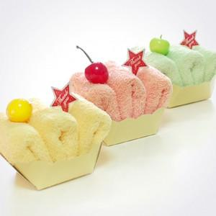

【상세/제작정보】 | *기본 폴리백 포함 *자수인쇄 필요시 주문전 문의 필수(자수 난이도, 크기 등에 의해 비용이 다릅니다)

【인쇄/포장옵션】 | 자수 / 포장불가능

【공급단가】 | 수량 | 200~ | 500~ | 1,000~ | 3,000~ | 5,000~
*VAT별도 | 단가 | 2,290원 | 2,210원 | 2,120원 | 2,040원 | 1,980원

【상품 URL】 | https://dev.easy1.co.kr:443/src/goods_detail.php?gdno=9930

